Sheet1
 | Total Geral | Total de Masculino | Masculino |  |  |  | Total de Feminino | Feminino
Localidade da Escola |  |  | Federal | Estadual | Municipal | Privada |  | Federal | Estadual | Municipal | Privada
Salvador | 45,121 | 20,019 | 32 | 13,366 | 3,714 | 2,907 | 25,102 | 24 | 14,907 | 7,195 | 2,976

Sexo |  | Dependência Administrativa

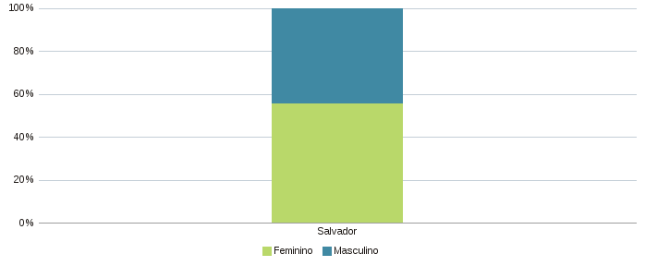 |  | 